test proofs
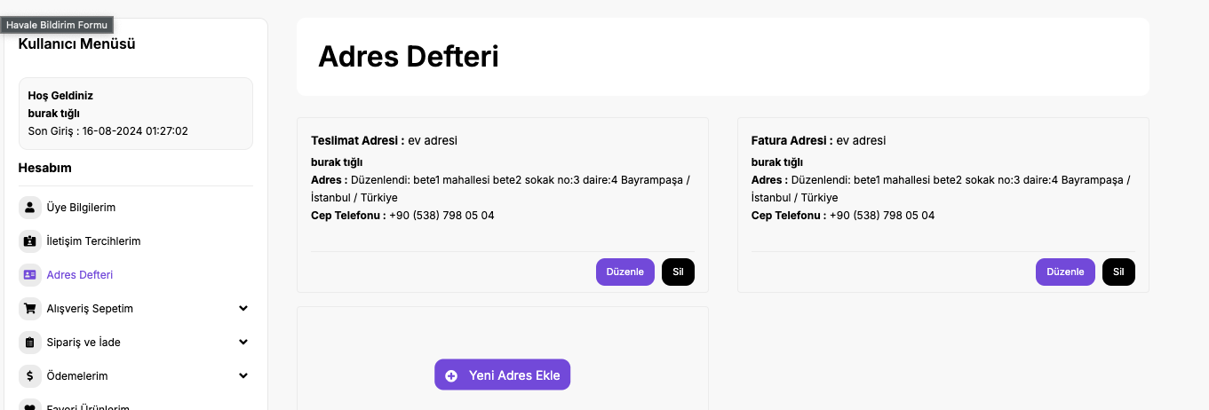
case 1.1 | case 1.2 | case 1.3

sitenin sorunsuz bir şekilde açıldığı görüldü. | Giriş yap butonuna tıklandıktan sonra üyelik bilgilerinin girileceği ekranın açıldığı görüldü | üye girişi yapıldı ve sağ üstünde tik olan hesabım butonunun geldiği görüldü.

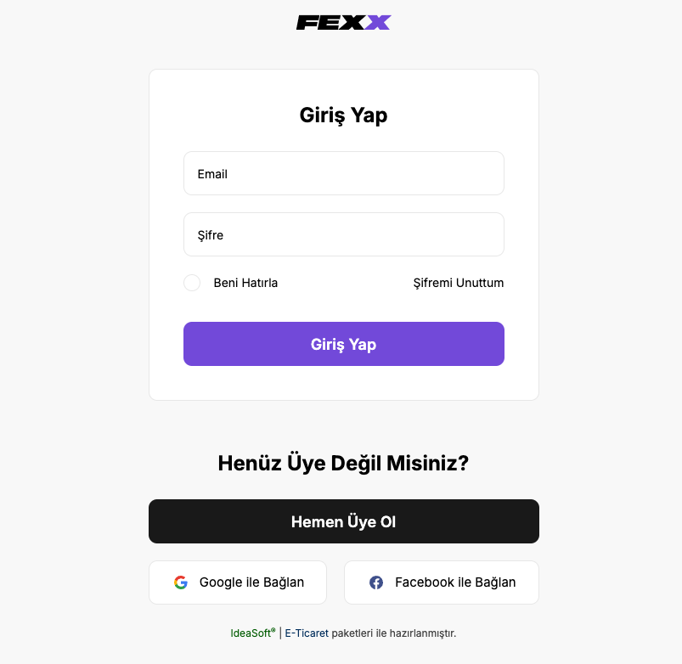

case 1.4 | case 1.5 | case 1.6

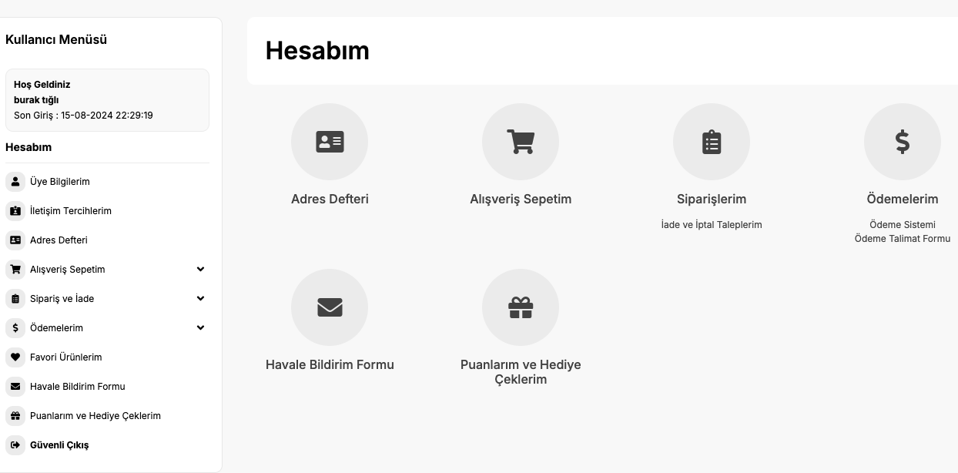
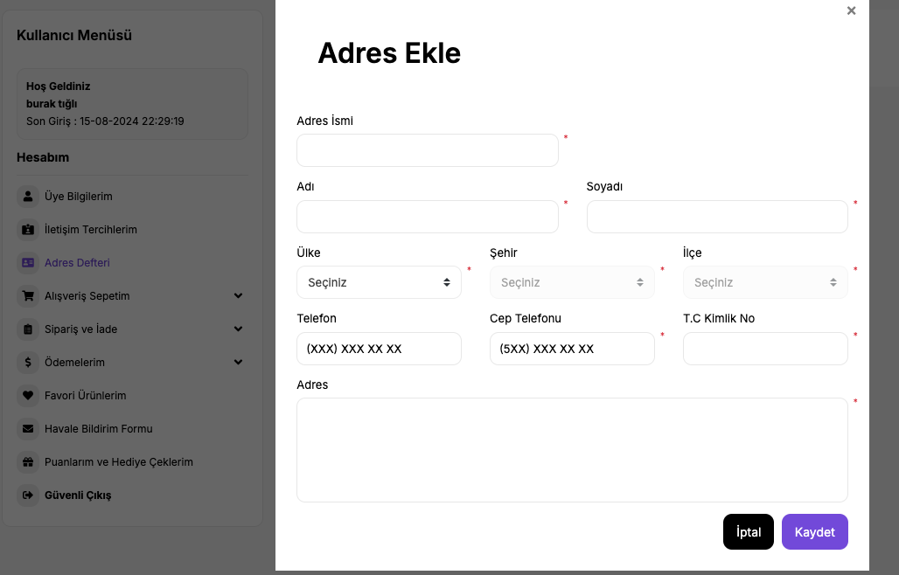
kullanıcı menüsünün ve hesabım başlıklı içerik kutusunun açıldığı görüldü. | içerik kutusunun altında bulunan adres defteri butonuna tıklandı ve ilgili sayfanın açıldığı görüldü. | yeni adres ekle butonuna tıklandı ve ilgili sayfanın açıldığı görüldü.
 | Kullanıcı Menüsü altındaki Hesabım başlıklı üye bloğunda bulunan Adres Defteri butonunun mor renge döndüğü görüldü.
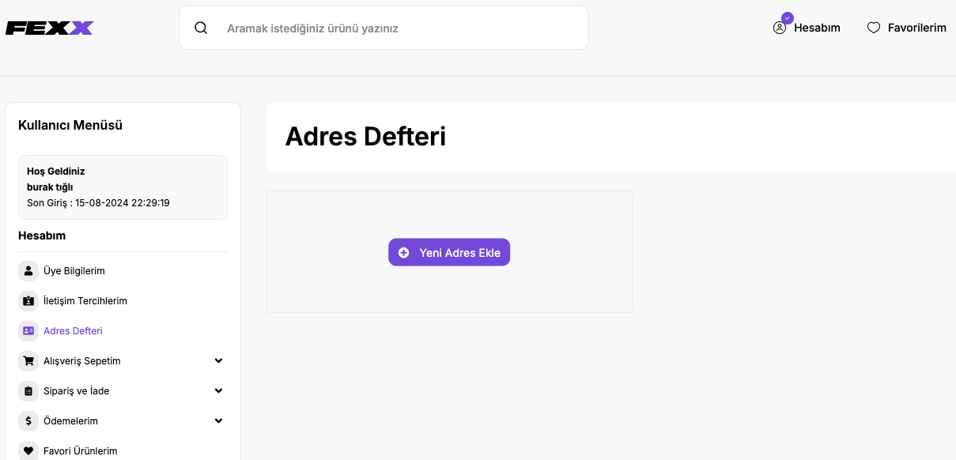

case 1.7 | case 1.8 | case 1.9

zorunlu olan her alan için ayrı ayrı hata alındığı görüldü. | iptal butonuna tıklayınca öncki sayfaya geri döndüğü görüldü. | yeni adres ekleme işlemini tamamlayınca Teslimat Adresi ve Fatura Adresi olarak 2 tane adres kaydının geldiği görüldü.
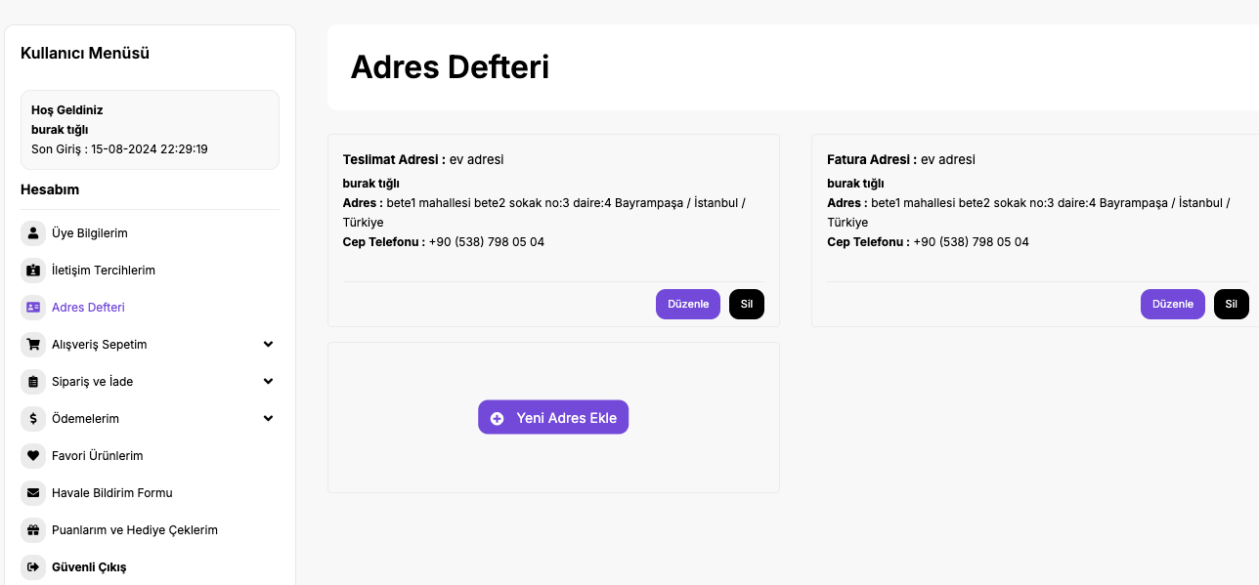
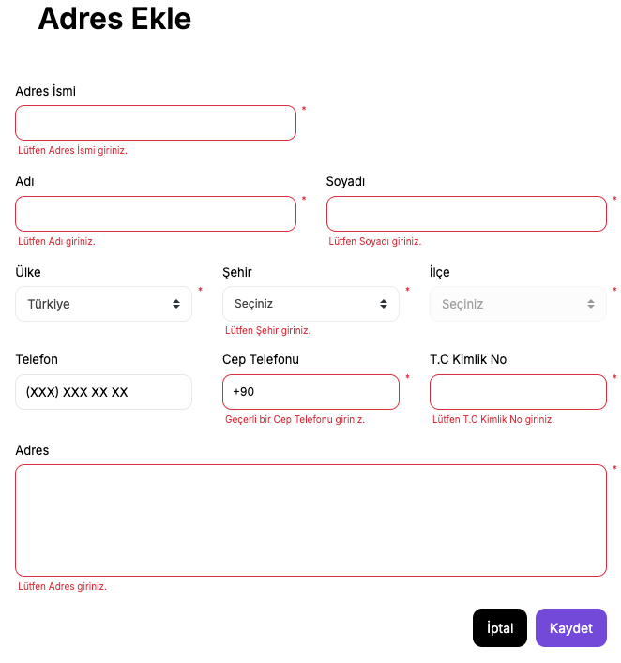

 |  | case 1.12

 |  | sadece 1 adet teslimat adresi kayıtlı olduğu için iş kuralı gereği silinemediği görüldü.

case 1.10 | case 1.11

teslimat adresi bilgilerinin düzenlenebildiği görüldü. | fatura adresi bilgilerinin düzenlenebildiği görüldü.
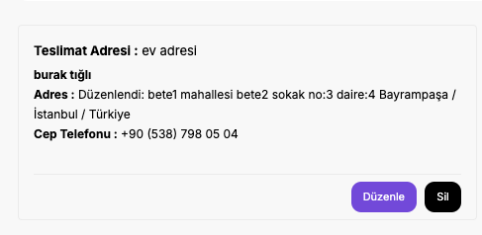
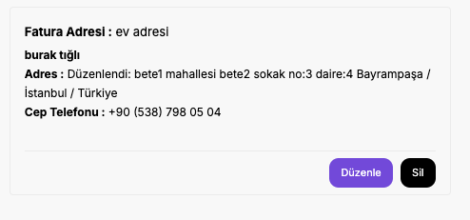

 |  | case 1.13

 |  | sadece 1 adet fatura adresi kayıtlı olduğu için iş kuralı gereği silinemediği görüldü.

 |  | case 1.16
case 1.14 | case 1.15 | case 1.17
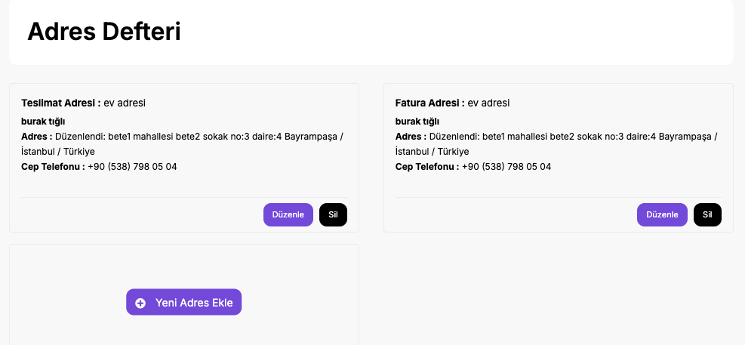
yeni teslimat adresinin kaydedildiği görüldü | yeni fatura adresinin kaydedildiği görüldü
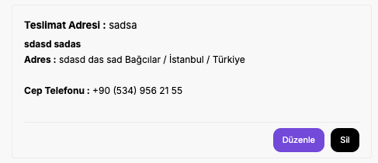
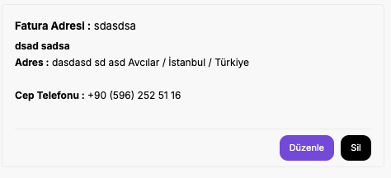

case 1.18 | case 1.19 | case 1.20

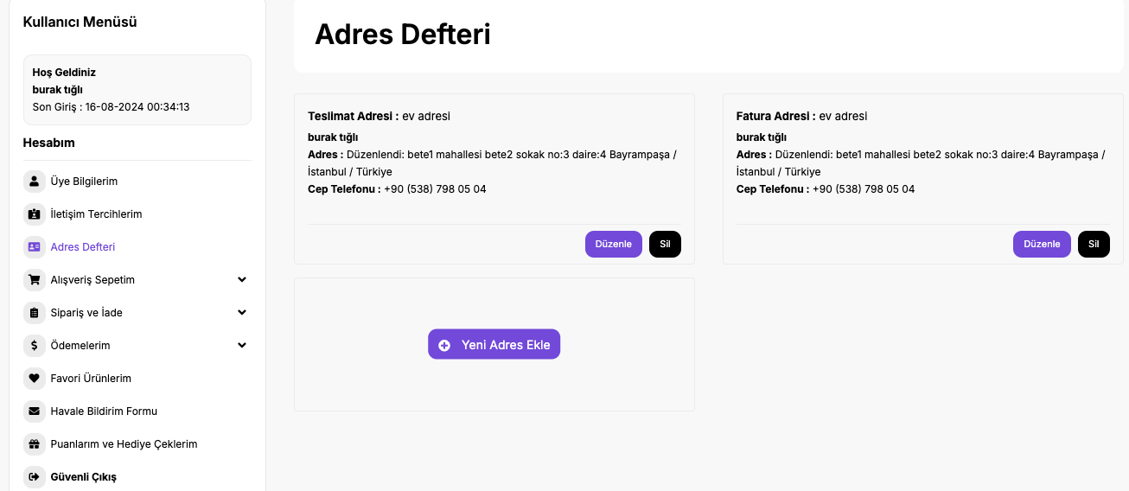
Teslimat adresi, Fatura adresi olarak düzenlendi ve hata alındı. | Fatura adresi, Teslimat adresi olarak düzenlendi ve hata alındı.

case 1.21 | case 1.22

hesaptan çıkış yapıldığı görüldü. | ilk login'den sonra kaydedilen adres bilgilerinin aynı şekilde durduğu görüldü.

Bulunan Hata
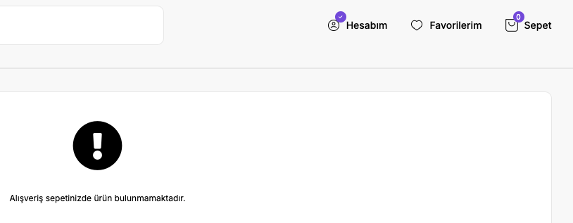
Keşif Testleri sırasında aşağıda adımlar yapılmıştır. 1. Site açılır. 2. Üye girişi yapılır. 3. Hesabım butonuna tıklanır. 4. Adres Defteri butonuna tıklanır. 5. Kayıtlı adres yoksa 'Yeni Adres Ekle' butonuna tıklanır. Kayıtlı adres varsa 'Düzenle' butonuna tıklanır ya da 'Yeni Adres Ekle' butonuna tıklanır. 6. Açılan sayfada herhangi bir kutucuğa tıklamadan klavyedeki f tuşuna basılır. f tuşuna basıldığı zaman arka plan siyahlaşıyor. Tam ekran moduna geçildiği söyleniyor ama yazılarda ya da açılan ilgili ekranda herhangi bir tam ekran aksiyonu alınmıyor. Burada beklenen, eğer f tuşuna basıldığında tam ekran moduna geçilmeli gibi bir iş akışı varsa tam ekran moduna geçildiğinde ilgili sayfanın da ekranı tamamen kaplaması olmalıdır. | Keşif Testleri sırasında aşağıda adımlar yapılmıştır. 1. Site açılır. 2. Üye girişi yapılır. 3. Arama kısmına ürün yazılır ve çıkan üründen random adet sepete eklenir. 4. Sepete gidilerek adet sayısı doğrulanır. 5. Hesabım menüsünden Güvenli Çıkış yapılır. 6. Giriş Yap butonundan tekrar aynı üye için giriş yapılır. 7. Sepet butonuna tıklanır. Önceki login sırasında sepete eklediğimiz ürünün sepette olmadığı, sepetin boş olduğu görüldü. Bir üye login olarak sepete bir ürün eklerse, çıkış yapsa da o ürünün sepette kalması beklenir.

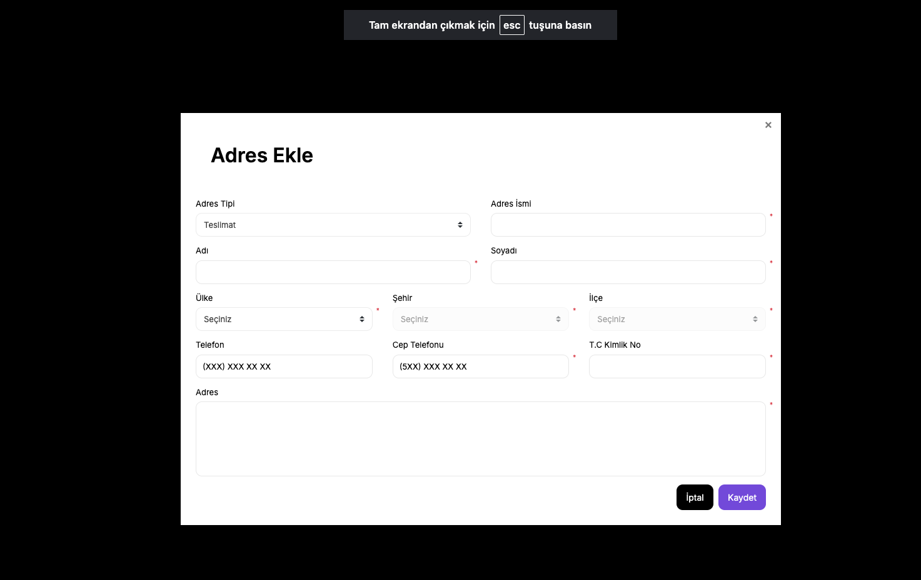
 | before logout:
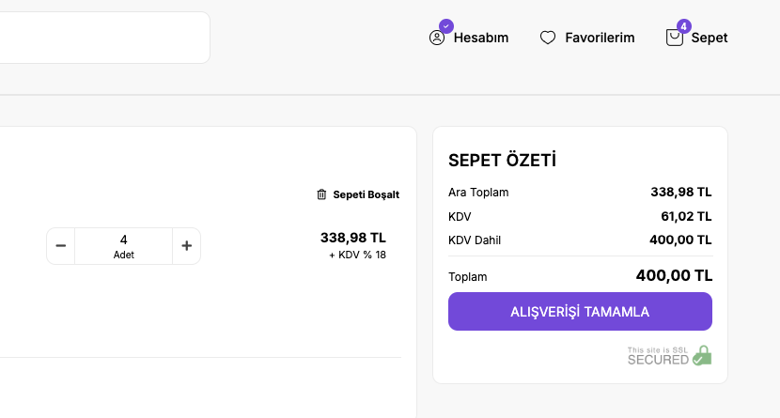

 | after logout-login:

